UT29 LA05
Pre vypočítanie rozostupov dier pre montáž lamiel doplníme do tabuľky "výšku UT profilu" a požadovaný počet lamiel v "U" alebo "UT" profile.
Po zadaní hodnôt vidíme v tabuľke vypočítané hodnoty rozstupov dier a prekrytia lamiel [mm].
Pri výplni AL-LA05 pre značenie otvorov a uchytenie lamiel na profily AL-U50 a AL-UT50 použijeme druhú drážku, na ktorú značíme diery podľa hodnôt z tabuľky na zvolený počet lamiel a výšku profilov AL-U29 a AL-UT29.
Z tabuľky vyberieme vypočítané hodnoty zo stĺpca "Drážka" a postupne podľa hodnôt značíme diery v príslušnej drážke až po poslednú lamelu. Diery značíme od začiatku "U" alebo "UT" profilu.
Pri montáži lamiel AL-LA05 nie je potrebné počas značenia dier rozlišovať pravý a ľavý "U" a "UT" profil.
Pri montáži lamiel na ľavý "U" a "UT" profil je potrebné použiť hodnoty v obrátenom poradí.
Doplňte hodnoty
 |  | 2000
Výška "UT" profilu | [mm]
Počet lamiel | [ks ] | 20

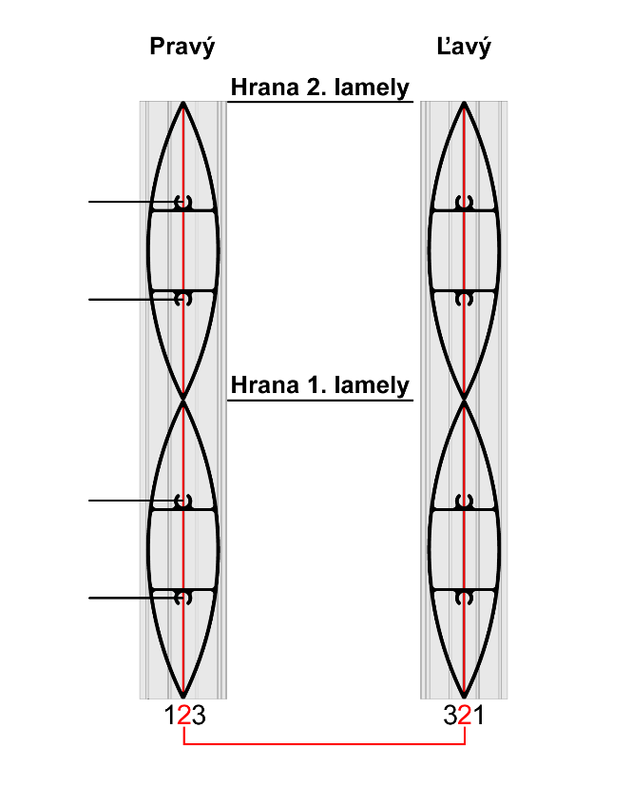
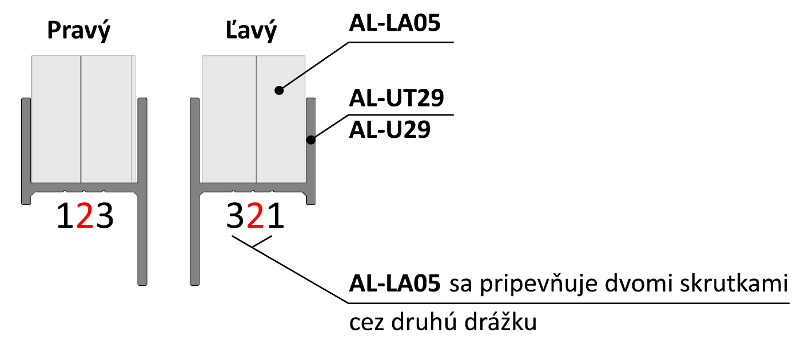

 | Diery v drážkach

Lamela | Drážka 2 [mm] | Drážka 2 [mm] | 166
1 | 34 | 66
2 | 134 | 166 | 134
3 | 234 | 266
4 | 334 | 366
5 | 434 | 466
6 | 534 | 566 | 66
7 | 634 | 666
Poradie hodnôt pre Pravý "U" a "UT" profil: Drážka 2, Drážka 2
Poradie hodnôt pre Ľavý "U" a "UT" profil: Drážka 2, Drážka 2
Poradie hodnôt pre Pravý "U" a "UT" profil: Drážka 2/4, Drážka 4/2
Poradie hodnôt pre Ľavý "U" a "UT" profil: Drážka 4/2, Drážka 2/4
8 | 734 | 766 | 34
9 | 834 | 866
10 | 934 | 966
11 | 1034 | 1066
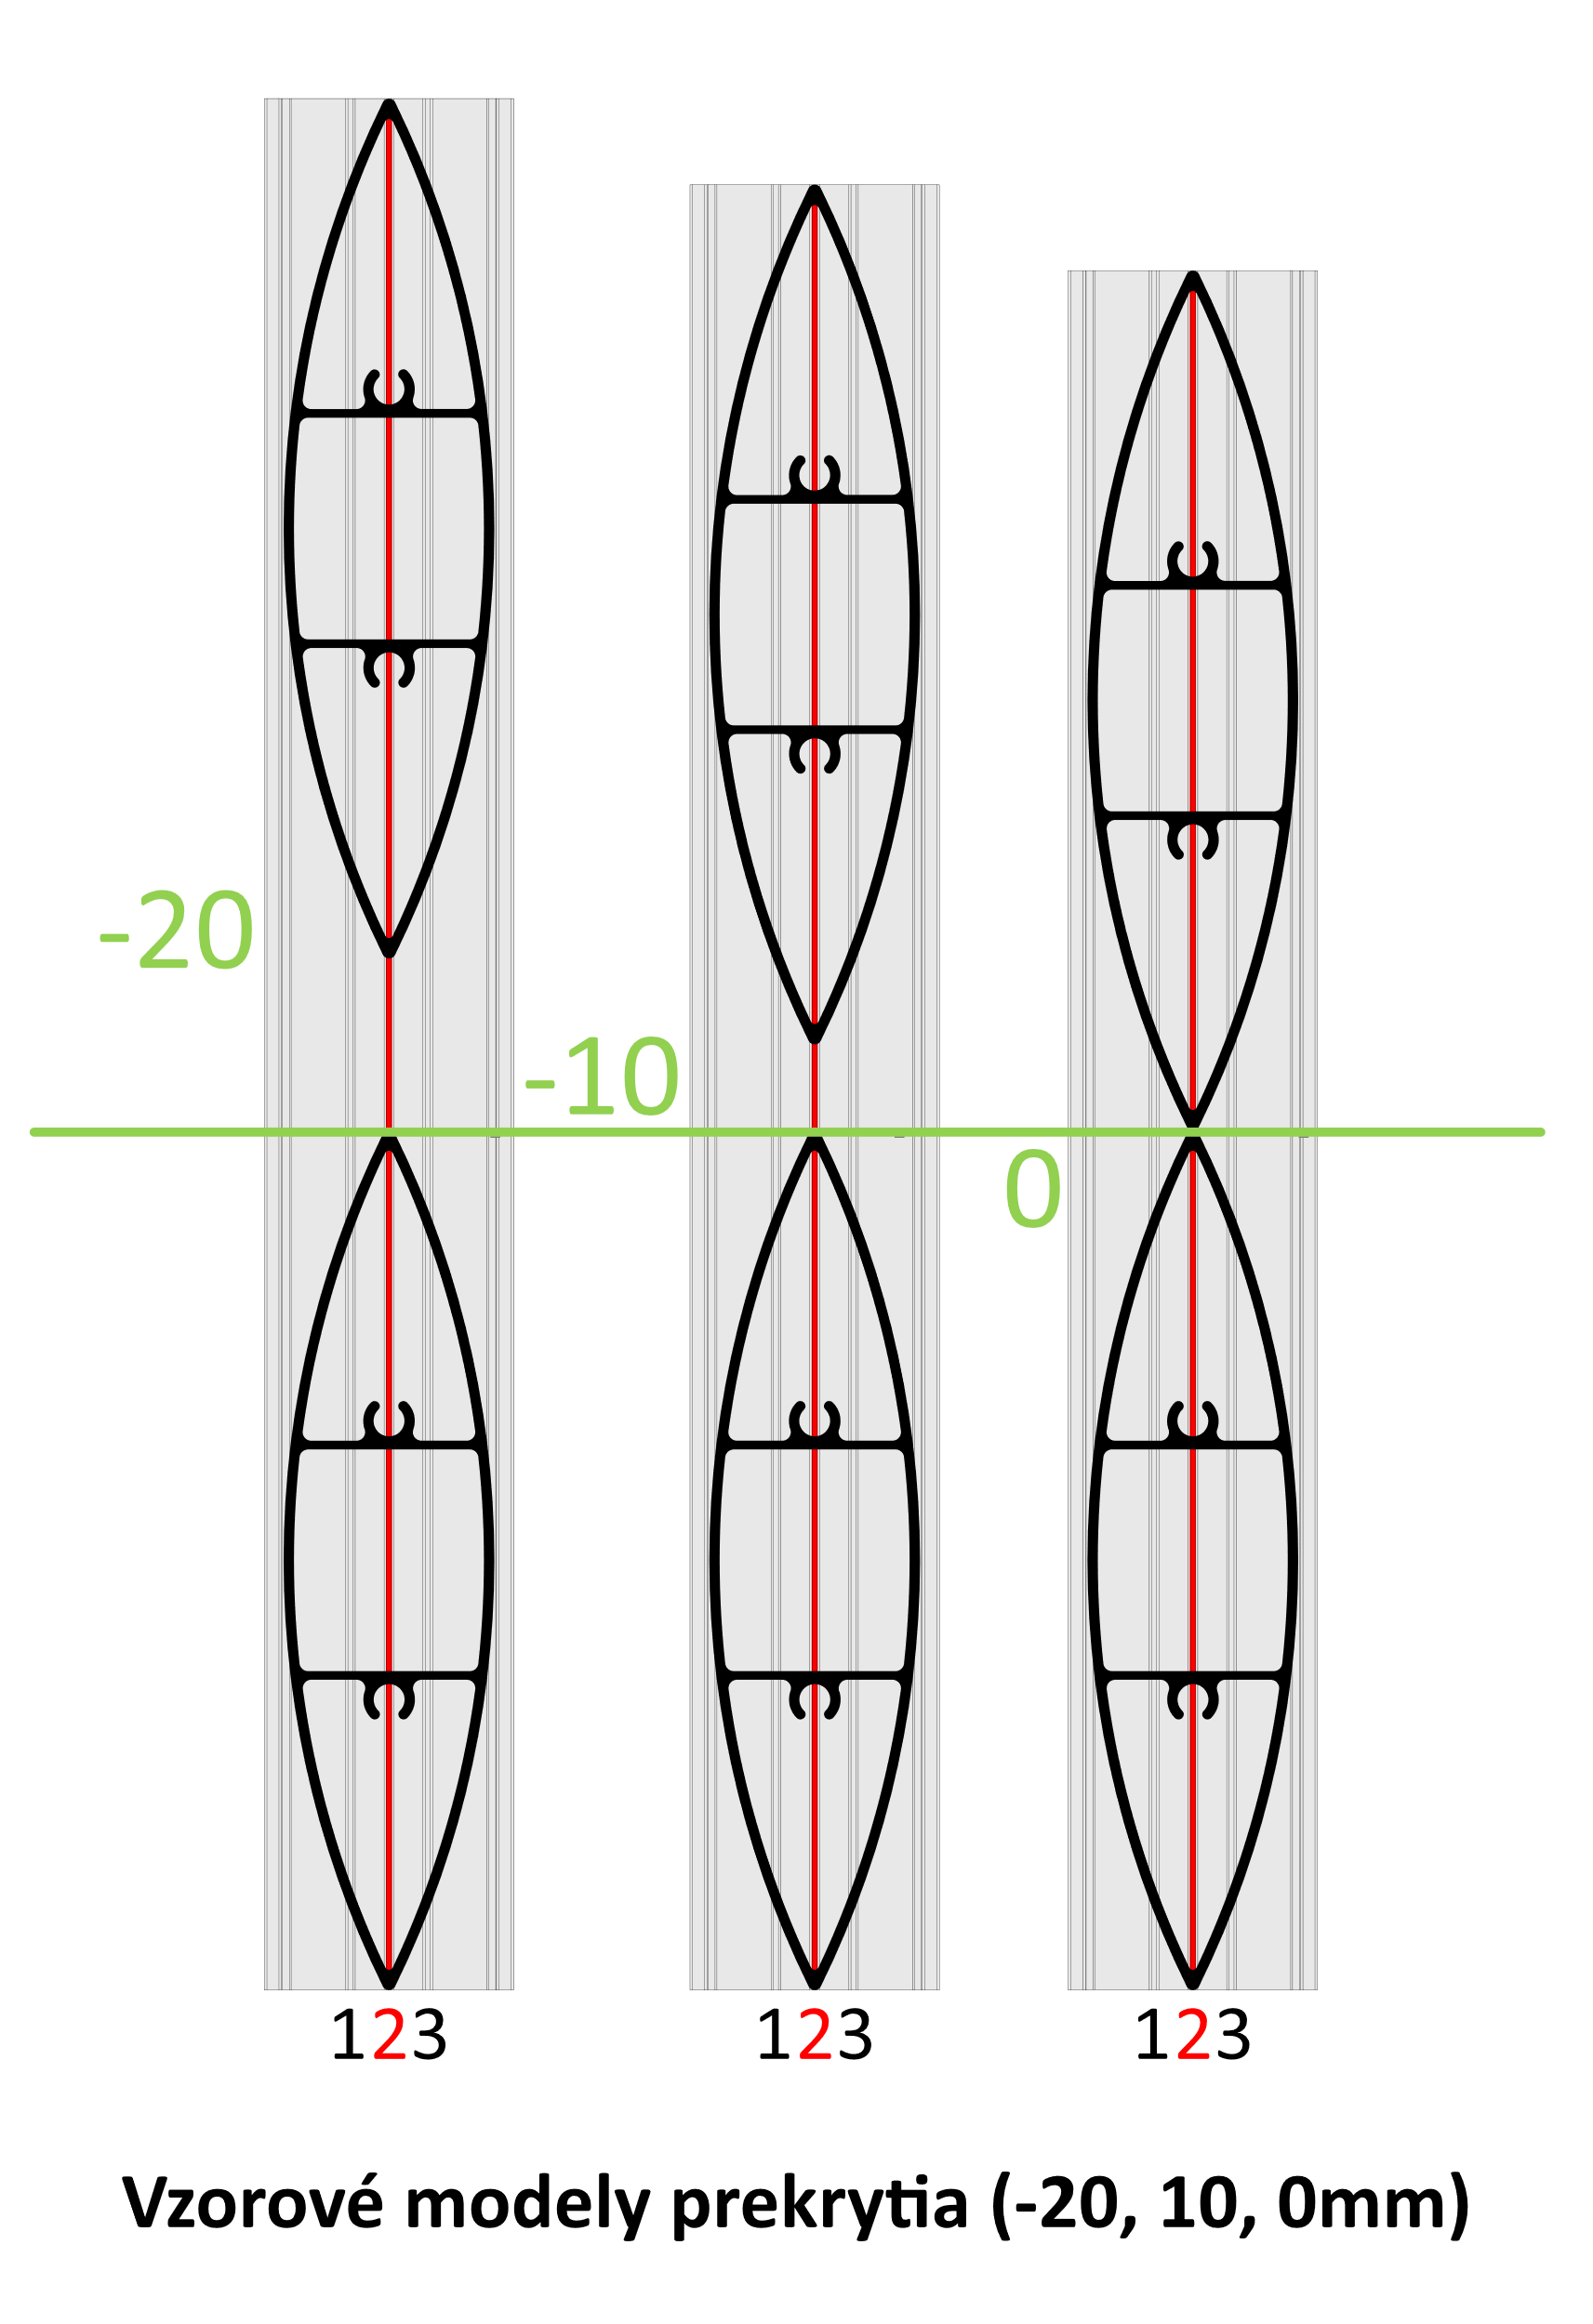
12 | 1134 | 1166
13 | 1234 | 1266
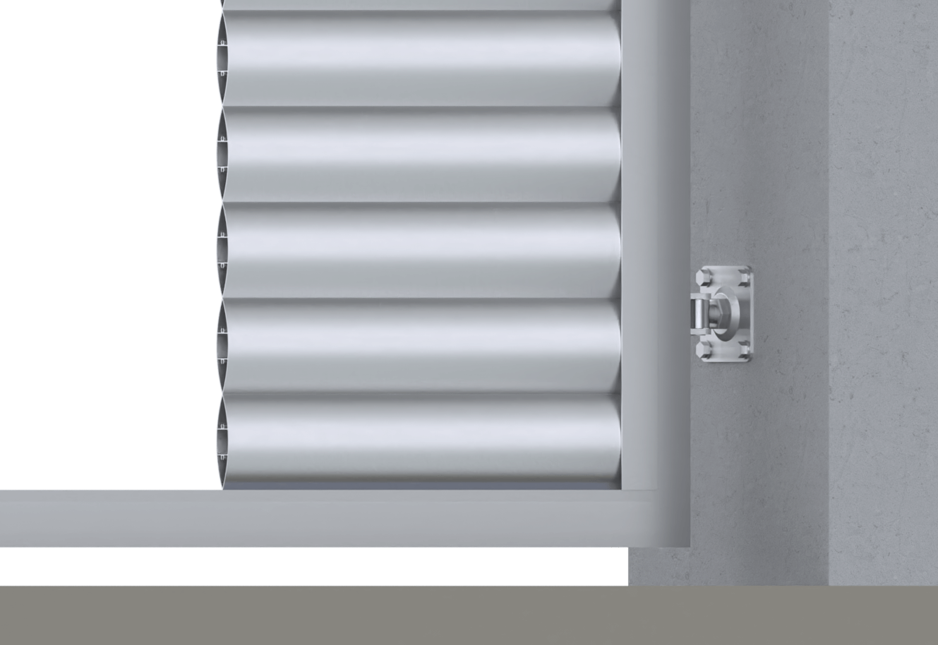
14 | 1334 | 1366
15 | 1434 | 1466
16 | 1534 | 1566
Reálne (vypočítané) prekrytie
17 | 1634 | 1666
18 | 1734 | 1766
19 | 1834 | 1866
20 | 1934 | 1966 |  | 0.0
21 | 2034 | 2066
22 | 2134 | 2166
23 | 2234 | 2266 |  | Poznámka
24 | 2334 | 2366
25 | 2434 | 2466
26 | 2534 | 2566
27 | 2634 | 2666

